Zadanie_1
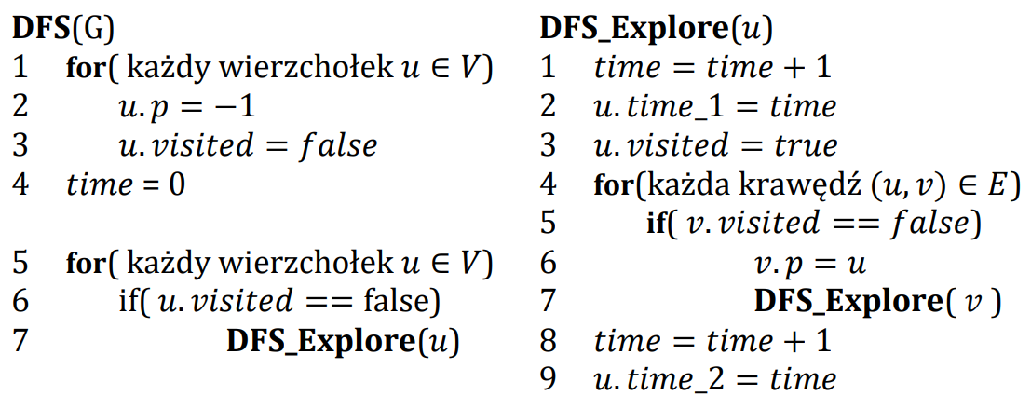
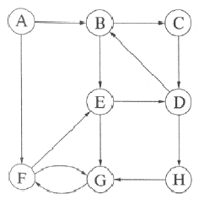

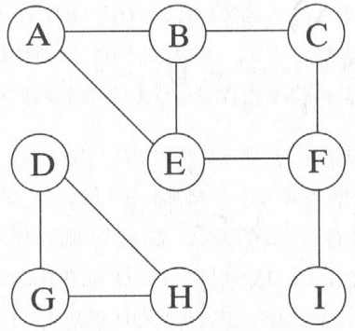
 | A | B | C | D | E | F | G | H | I
visited | true | true | true | true | true | true | true | true | true
p | -1 | A | B | -1 | F | C | D | G | F
time_1 | 1 | 2 | 3 | 13 | 5 | 4 | 14 | 15 | 8 |  | A | B | C | D | E | F | G | H | I
time_2 | 12 | 11 | 10 | 18 | 6 | 7 | 17 | 16 | 9 | visited | true | true | true | true | true | true | true | true | true
 |  |  |  |  |  |  |  |  |  | p | -1 | A | B | -1 | F | C | D | G | F
 | Ścieżki |  |  |  |  |  |  |  |  | time_1 | 1 | 2 | 3 | 13 | 5 | 4 | 14 | 15 | 8
A |  |  |  |  |  |  |  |  |  | time_2 | 12 | 11 | 10 | 18 | 6 | 7 | 17 | 16 | 9
B
C
D
E
F
G
H
I

